末世
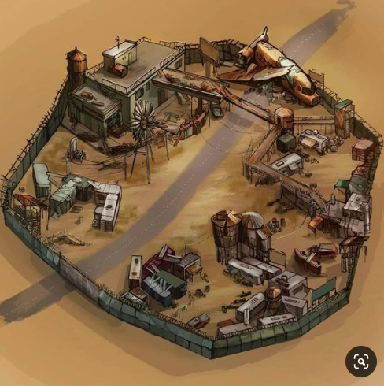
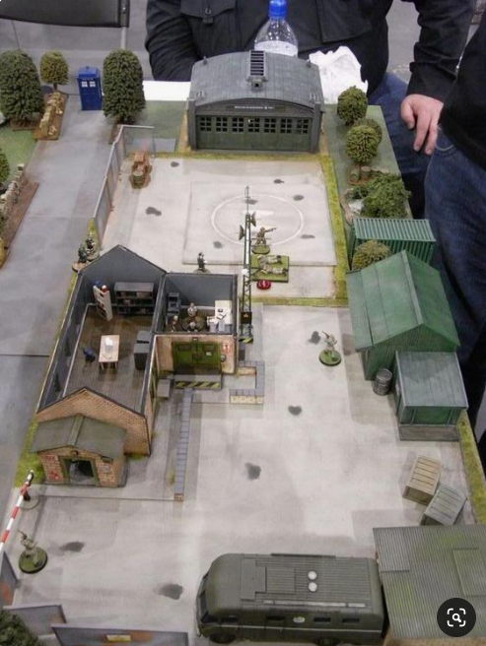
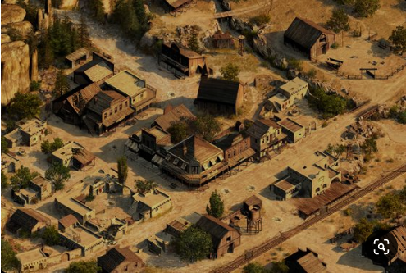
1 | 废土末世v0.1
 | 1 | 主角成长
 |  | ·开场剧情介绍人类当前所面临的灾难，然后介绍主角；主角本是灾难行动中的一名士兵，后因行动部队中混入内奸从而导致行动失败，自己和几名队友幸存下来...
 |  | ·主角的成长可以按照军人的方式成长
 |  | ·主角一行人为了躲避XX，阴差阳错的跑到一个农场...（该农场即为游戏中的主场景）
 |  | ·然后农场主之后会成为你的老丈人...
 |  | ·病毒灾难背景下，人类依然制定严格的规则，确保社会生活有条不紊，例如维护学校运转之类的...（【学校】为后面系统子嗣会用到的地方）
 |  | ·剧情大纲的走向为主角
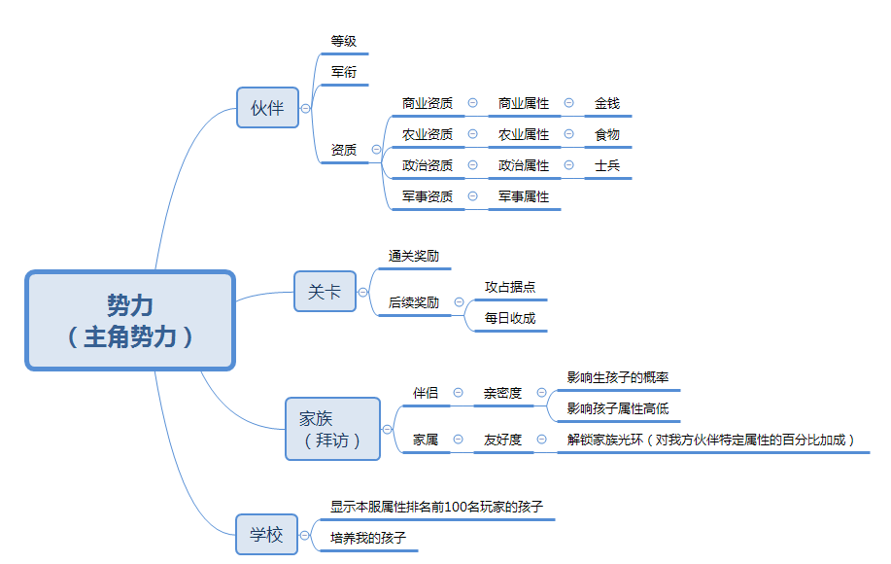
 | 2 | 资源
 |  | 1 | 黑市 | 钞票
 |  | 2 | 农田 | 农田也是获得民兵的关键媒介
 |  | 3 | 民宅 | 避难所--修建避难所将会吸引更多的难民前来，获得民兵

 | 3 | 伙伴
 |  | 1 | 资质
 |  |  | 商业→ | 1级商人
 |  |  | 农业→ | 1级农夫
 |  |  | 政治→ | 1级政客
 |  |  | 军事→ | 1级军人
 |  | 2 | 资质升级方式
 |  |  | 1 | 概率卷轴
 |  |  | 2 | 概率合成
 |  | 3 | 加属性道具 |  | 药剂

 | 4 | 关卡
 |  | 1 | 主要表现为主角以农场为中心，慢慢对外圈的生化人进行清理
 | 5 | 关卡后续奖励
 |  | 1 | 当据点被玩家攻占后，玩家每天可以进行采集，每个据点每天可以产出东西

 | 6 | 无线电台（处理政务）

 | 废土末世v0.2
 | 1 | 伴侣（红颜）
 |  | ·开场剧情介绍的农场主的女儿就是我的大老婆

 | 2 | 学校（子嗣）
 |  | ·主角的子嗣可以同其他玩家的子嗣一同在学校中上学（玩家可以直接看到其他玩家子嗣的属性高低）

 | 3 | 拜访（寻访）
 |  | ·末日环境下同时生存着多股中立势力，玩家可以进行拜访，获得资源、伴侣、以及其他势力对我方势力（伙伴）的属性加成

 | 废土末世v0.3
 | 1 | 衙门
 | 2 | 冲榜

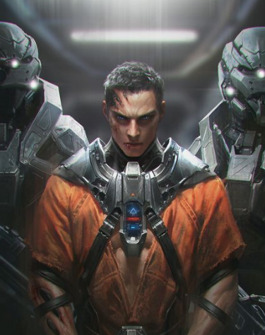
人物风格
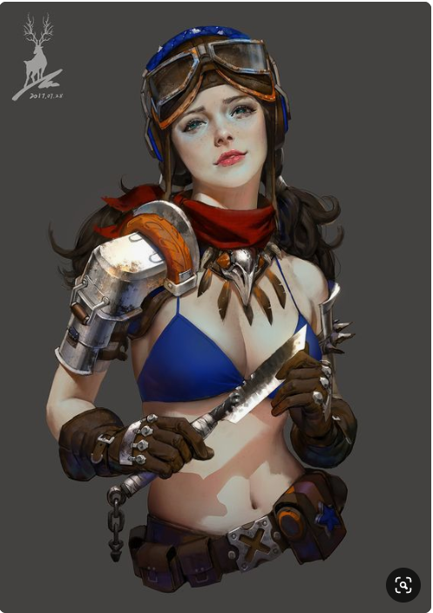


场景风格

